Sheet1
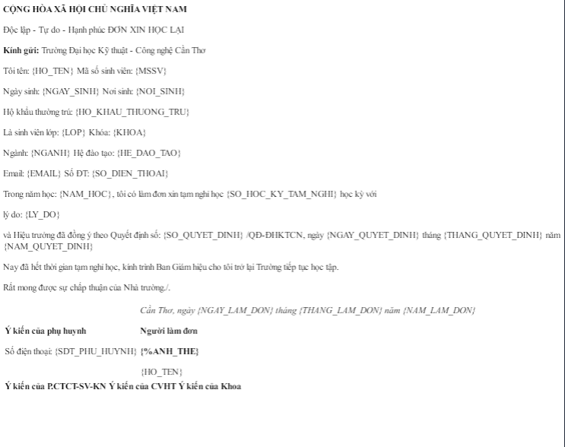
const docxConverter = require("docx-pdf"); | Không đúng định dạng

pdfmake | Tạo pdf
pdfkit | Tạo pdf
aspose/words | File bị dính logo
nutrient-sdk/node | Không thể dùng được bị lỗi length

